ROC Curve
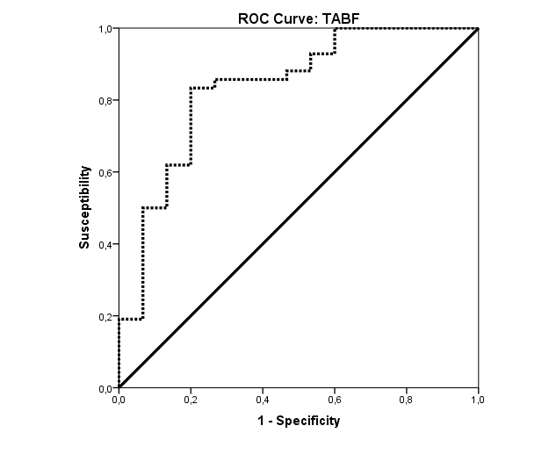
Coordenadas de la curva
Variables resultado de contraste: | TABF |  | Sanos
Positivo si es mayor o igual quea | Sensibilidad | 1 - Especificidad | Especificidad | Indice de Youden | Área bajo la curva
-0.937670656000000 | 1.000 | 1.000 | 0.000 | 0.000 | Variables resultado de contraste: | TABF
0.064339968000000 | 1.000 | 0.933 | 0.067 | 0.067 | Área | Error típ.a | Sig. asintóticab | Intervalo de confianza asintótico al 95%
0.070371840000000 | 1.000 | 0.867 | 0.133 | 0.133 |  |  |  | Límite inferior | Límite superior
0.079419648000000 | 1.000 | 0.800 | 0.200 | 0.200 | 0.835 | 0.065 | 0.000 | 0.709 | 0.961
0.086456832000000 | 1.000 | 0.733 | 0.267 | 0.267 | a. Bajo el supuesto no paramétrico
0.089472768000000 | 1.000 | 0.667 | 0.333 | 0.333 | b. Hipótesis nula: área verdadera = 0,5
0.196887999000000 | 1.000 | 0.600 | 0.400 | 0.400
0.307723647000000 | 0.976 | 0.600 | 0.400 | 0.376
0.316673280000000 | 0.952 | 0.600 | 0.400 | 0.352
0.329502789000000 | 0.929 | 0.600 | 0.400 | 0.329
0.341326986000000 | 0.929 | 0.533 | 0.467 | 0.395
0.346593093000000 | 0.905 | 0.533 | 0.467 | 0.371
0.360251199000000 | 0.881 | 0.533 | 0.467 | 0.348
0.395896578000000 | 0.881 | 0.467 | 0.533 | 0.414
0.421151115000000 | 0.857 | 0.467 | 0.533 | 0.390
0.428906940000000 | 0.857 | 0.400 | 0.600 | 0.457
0.459097716000000 | 0.857 | 0.333 | 0.667 | 0.524
0.515222400000000 | 0.857 | 0.267 | 0.733 | 0.590
0.549187023000000 | 0.833 | 0.267 | 0.733 | 0.567
0.560496783000000 | 0.833 | 0.200 | 0.800 | 0.633
0.571818324000000 | 0.810 | 0.200 | 0.800 | 0.610
0.581891079000000 | 0.786 | 0.200 | 0.800 | 0.586
0.593212620000000 | 0.762 | 0.200 | 0.800 | 0.562
0.611363214000000 | 0.714 | 0.200 | 0.800 | 0.514
0.630727251000000 | 0.690 | 0.200 | 0.800 | 0.490
0.635176542000000 | 0.667 | 0.200 | 0.800 | 0.467
0.643399680000000 | 0.643 | 0.200 | 0.800 | 0.443
0.657112764000000 | 0.619 | 0.200 | 0.800 | 0.419
0.673197756000000 | 0.619 | 0.133 | 0.867 | 0.486
0.683926320000000 | 0.595 | 0.133 | 0.867 | 0.462
0.687947568000000 | 0.571 | 0.133 | 0.867 | 0.438
0.692188728000000 | 0.548 | 0.133 | 0.867 | 0.414
0.696209976000000 | 0.524 | 0.133 | 0.867 | 0.390
0.713017536000000 | 0.500 | 0.133 | 0.867 | 0.367
0.733005966000000 | 0.500 | 0.067 | 0.933 | 0.433
0.744095814000000 | 0.452 | 0.067 | 0.933 | 0.386
0.756277368000000 | 0.429 | 0.067 | 0.933 | 0.362
0.768058368000000 | 0.405 | 0.067 | 0.933 | 0.338
0.774746049000000 | 0.381 | 0.067 | 0.933 | 0.314
0.787983966000000 | 0.357 | 0.067 | 0.933 | 0.290
0.799305507000000 | 0.333 | 0.067 | 0.933 | 0.267
0.807603258000000 | 0.310 | 0.067 | 0.933 | 0.243
0.821284926000000 | 0.286 | 0.067 | 0.933 | 0.219
0.833332962000000 | 0.262 | 0.067 | 0.933 | 0.195
0.842954112000000 | 0.238 | 0.067 | 0.933 | 0.171
0.859965876000000 | 0.214 | 0.067 | 0.933 | 0.148
0.913294536000000 | 0.190 | 0.067 | 0.933 | 0.124
0.962527335000000 | 0.190 | 0.000 | 1.000 | 0.190
0.976546725000000 | 0.167 | 0.000 | 1.000 | 0.167
1.019841900000000 | 0.143 | 0.000 | 1.000 | 0.143
1.106432250000000 | 0.119 | 0.000 | 1.000 | 0.119
1.173780300000000 | 0.095 | 0.000 | 1.000 | 0.095
1.202643750000000 | 0.071 | 0.000 | 1.000 | 0.071
1.232127666000000 | 0.024 | 0.000 | 1.000 | 0.024
2.251990432000000 | 0.000 | 0.000 | 1.000 | 0.000
a. El menor valor de corte es el valor de contraste observado mínimo menos 1, mientras que el mayor valor de corte es el valor de contraste observado máximo más 1. Todos los demás valores de corte son la media de dos valores de contraste observados ordenados y consecutivos.

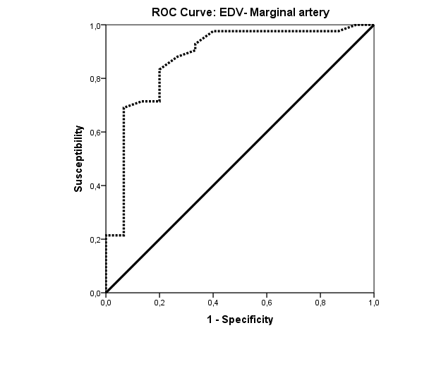
Variables resultado de contraste: | VDFPT |  | Sanos
Positivo si es mayor o igual quea | Sensibilidad | 1 - Especificidad | Especificidad | Indice de Youden
1.300 | 1.000 | 1.000 | 0.000 | 0.000 | Área bajo la curva
2.600 | 1.000 | 0.933 | 0.067 | 0.067 | Variables resultado de contraste: | VDFPT
3.000 | 0.976 | 0.867 | 0.133 | 0.110 | Área | Error típ.a | Sig. asintóticab | Intervalo de confianza asintótico al 95%
3.150 | 0.976 | 0.733 | 0.267 | 0.243 |  |  |  | Límite inferior | Límite superior
3.250 | 0.976 | 0.667 | 0.333 | 0.310 | 0.877 | 0.058 | 0.000 | 0.764 | 0.990
3.450 | 0.976 | 0.600 | 0.400 | 0.376 | La variable (o variables) de resultado de contraste: VDFPT tiene al menos un empate entre el grupo de estado real positivo y el grupo de estado real negativo. Los estadísticos pueden estar sesgados .
3.750 | 0.976 | 0.400 | 0.600 | 0.576 | a. Bajo el supuesto no paramétrico
4.000 | 0.929 | 0.333 | 0.667 | 0.595 | b. Hipótesis nula: área verdadera = 0,5
4.150 | 0.905 | 0.333 | 0.667 | 0.571
4.250 | 0.881 | 0.267 | 0.733 | 0.614
4.350 | 0.833 | 0.200 | 0.800 | 0.633
4.450 | 0.786 | 0.200 | 0.800 | 0.586
4.600 | 0.738 | 0.200 | 0.800 | 0.538
4.750 | 0.714 | 0.200 | 0.800 | 0.514
4.850 | 0.714 | 0.133 | 0.867 | 0.581
4.950 | 0.690 | 0.067 | 0.933 | 0.624
5.100 | 0.595 | 0.067 | 0.933 | 0.529
5.250 | 0.571 | 0.067 | 0.933 | 0.505
5.350 | 0.452 | 0.067 | 0.933 | 0.386
5.550 | 0.405 | 0.067 | 0.933 | 0.338
5.750 | 0.381 | 0.067 | 0.933 | 0.314
5.950 | 0.333 | 0.067 | 0.933 | 0.267
6.300 | 0.286 | 0.067 | 0.933 | 0.219
6.550 | 0.262 | 0.067 | 0.933 | 0.195
6.800 | 0.238 | 0.067 | 0.933 | 0.171
7.100 | 0.214 | 0.067 | 0.933 | 0.148
7.250 | 0.214 | 0.000 | 1.000 | 0.214
7.350 | 0.167 | 0.000 | 1.000 | 0.167
7.600 | 0.143 | 0.000 | 1.000 | 0.143
7.900 | 0.119 | 0.000 | 1.000 | 0.119
8.050 | 0.095 | 0.000 | 1.000 | 0.095
8.250 | 0.071 | 0.000 | 1.000 | 0.071
8.950 | 0.048 | 0.000 | 1.000 | 0.048
9.650 | 0.024 | 0.000 | 1.000 | 0.024
10.800 | 0.000 | 0.000 | 1.000 | 0.000
La variable (o variables) de resultado de contraste: VDFPT tiene al menos un empate entre el grupo de estado real positivo y el grupo de estado real negativo.
a. El menor valor de corte es el valor de contraste observado mínimo menos 1, mientras que el mayor valor de corte es el valor de contraste observado máximo más 1. Todos los demás valores de corte son la media de dos valores de contraste observados ordenados y consecutivos.

Coordenadas de la curva |  |  | Sanos
Variables resultado de contraste: | TAMVPT
Positivo si es mayor o igual quea | Sensibilidad | 1 - Especificidad | Especificidad | Indice de Youden
2.100 | 1.000 | 1.000 | 0.000 | 0.000 | Área bajo la curva
3.200 | 1.000 | 0.933 | 0.067 | 0.067 | Variables resultado de contraste: | TAMVPT
3.500 | 1.000 | 0.867 | 0.133 | 0.133 | Área | Error típ.a | Sig. asintóticab | Intervalo de confianza asintótico al 95%
3.950 | 1.000 | 0.800 | 0.200 | 0.200 |  |  |  | Límite inferior | Límite superior
4.300 | 1.000 | 0.733 | 0.267 | 0.267 | 0.860 | 0.061 | 0.000 | 0.739 | 0.980
4.450 | 1.000 | 0.667 | 0.333 | 0.333 | La variable (o variables) de resultado de contraste: TAMVPT tiene al menos un empate entre el grupo de estado real positivo y el grupo de estado real negativo. Los estadísticos pueden estar sesgados .
5.050 | 1.000 | 0.600 | 0.400 | 0.400 | a. Bajo el supuesto no paramétrico
5.750 | 0.976 | 0.533 | 0.467 | 0.443 | b. Hipótesis nula: área verdadera = 0,5
6.150 | 0.976 | 0.467 | 0.533 | 0.510
6.450 | 0.929 | 0.400 | 0.600 | 0.529
6.550 | 0.929 | 0.333 | 0.667 | 0.595
6.750 | 0.881 | 0.333 | 0.667 | 0.548
7.000 | 0.833 | 0.333 | 0.667 | 0.500
7.150 | 0.810 | 0.333 | 0.667 | 0.476
7.250 | 0.786 | 0.333 | 0.667 | 0.452
7.350 | 0.762 | 0.200 | 0.800 | 0.562
7.500 | 0.738 | 0.200 | 0.800 | 0.538
7.650 | 0.714 | 0.133 | 0.867 | 0.581
7.800 | 0.667 | 0.133 | 0.867 | 0.533
7.950 | 0.595 | 0.133 | 0.867 | 0.462
8.150 | 0.571 | 0.067 | 0.933 | 0.505
8.400 | 0.500 | 0.067 | 0.933 | 0.433
8.550 | 0.476 | 0.067 | 0.933 | 0.410
8.650 | 0.429 | 0.067 | 0.933 | 0.362
8.750 | 0.405 | 0.067 | 0.933 | 0.338
9.150 | 0.381 | 0.067 | 0.933 | 0.314
9.550 | 0.357 | 0.067 | 0.933 | 0.290
9.700 | 0.333 | 0.067 | 0.933 | 0.267
9.950 | 0.286 | 0.067 | 0.933 | 0.219
10.150 | 0.238 | 0.067 | 0.933 | 0.171
10.250 | 0.214 | 0.067 | 0.933 | 0.148
10.400 | 0.190 | 0.067 | 0.933 | 0.124
10.550 | 0.190 | 0.000 | 1.000 | 0.190
10.700 | 0.167 | 0.000 | 1.000 | 0.167
10.900 | 0.143 | 0.000 | 1.000 | 0.143
11.500 | 0.119 | 0.000 | 1.000 | 0.119
12.150 | 0.095 | 0.000 | 1.000 | 0.095
12.350 | 0.071 | 0.000 | 1.000 | 0.071
12.500 | 0.048 | 0.000 | 1.000 | 0.048
13.600 | 0.000 | 0.000 | 1.000 | 0.000
La variable (o variables) de resultado de contraste: TAMVPT tiene al menos un empate entre el grupo de estado real positivo y el grupo de estado real negativo.
a. El menor valor de corte es el valor de contraste observado mínimo menos 1, mientras que el mayor valor de corte es el valor de contraste observado máximo más 1. Todos los demás valores de corte son la media de dos valores de contraste observados ordenados y consecutivos.

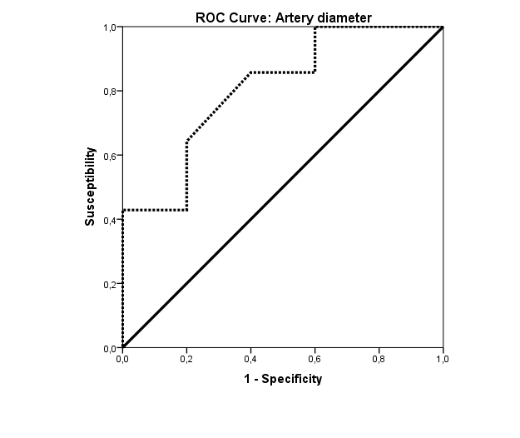
Coordenadas de la curva
Variables resultado de contraste: | øarteriacm |  | Sanos
Positivo si es mayor o igual quea | Sensibilidad | 1 - Especificidad | Especificidad | Indice de Youden
0.0000 | 1.000 | 1.000 | 0.000 | 0.000 | Área bajo la curva
0.1950 | 1.000 | 0.600 | 0.400 | 0.400 | Variables resultado de contraste: | øarteriacm
0.2350 | 0.929 | 0.600 | 0.400 | 0.329 | Área | Error típ.a | Sig. asintóticab | Intervalo de confianza asintótico al 95%
0.2550 | 0.857 | 0.600 | 0.400 | 0.257 |  |  |  | Límite inferior | Límite superior
0.2900 | 0.857 | 0.400 | 0.600 | 0.457 | 0.807 | 0.064 | 0.000 | 0.681 | 0.934
0.3150 | 0.643 | 0.200 | 0.800 | 0.443 | La variable (o variables) de resultado de contraste: øarteriacm tiene al menos un empate entre el grupo de estado real positivo y el grupo de estado real negativo. Los estadísticos pueden estar sesgados .
0.3250 | 0.500 | 0.200 | 0.800 | 0.300 | a. Bajo el supuesto no paramétrico
0.3350 | 0.429 | 0.200 | 0.800 | 0.229 | b. Hipótesis nula: área verdadera = 0,5
0.3450 | 0.429 | 0.000 | 1.000 | 0.429
0.3550 | 0.143 | 0.000 | 1.000 | 0.143
0.3700 | 0.071 | 0.000 | 1.000 | 0.071
1.0000 | 0.000 | 0.000 | 1.000 | 0.000
La variable (o variables) de resultado de contraste: øarteriacm tiene al menos un empate entre el grupo de estado real positivo y el grupo de estado real negativo.
a. El menor valor de corte es el valor de contraste observado mínimo menos 1, mientras que el mayor valor de corte es el valor de contraste observado máximo más 1. Todos los demás valores de corte son la media de dos valores de contraste observados ordenados y consecutivos.

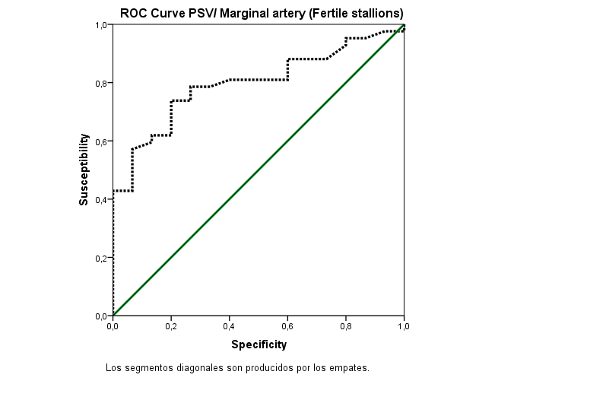
Coordenadas de la curva
Variables resultado de contraste: | PVSPT
Positivo si es mayor o igual quea | Sensibilidad | 1 - Especificidad | specificidad | Indice de youden
10.700 | 1.000 | 1.000 | 0.000 | 0.000
11.850 | 0.976 | 1.000 | 0.000 | -0.024
12.150 | 0.976 | 0.933 | 0.067 | 0.043
12.350 | 0.952 | 0.867 | 0.133 | 0.086
12.450 | 0.952 | 0.800 | 0.200 | 0.152
12.550 | 0.929 | 0.800 | 0.200 | 0.129
12.650 | 0.881 | 0.733 | 0.267 | 0.148
12.750 | 0.881 | 0.667 | 0.333 | 0.214
12.850 | 0.881 | 0.600 | 0.400 | 0.281
12.950 | 0.857 | 0.600 | 0.400 | 0.257
13.100 | 0.810 | 0.600 | 0.400 | 0.210
13.250 | 0.810 | 0.533 | 0.467 | 0.276
13.450 | 0.810 | 0.467 | 0.533 | 0.343
14.000 | 0.810 | 0.400 | 0.600 | 0.410
14.750 | 0.786 | 0.333 | 0.667 | 0.452
15.300 | 0.786 | 0.267 | 0.733 | 0.519
15.700 | 0.738 | 0.267 | 0.733 | 0.471
16.000 | 0.738 | 0.200 | 0.800 | 0.538
16.200 | 0.714 | 0.200 | 0.800 | 0.514
16.400 | 0.690 | 0.200 | 0.800 | 0.490
16.650 | 0.667 | 0.200 | 0.800 | 0.467
16.850 | 0.643 | 0.200 | 0.800 | 0.443
16.950 | 0.619 | 0.200 | 0.800 | 0.419
17.100 | 0.619 | 0.133 | 0.867 | 0.486
17.350 | 0.595 | 0.133 | 0.867 | 0.462
17.800 | 0.571 | 0.067 | 0.933 | 0.505
18.250 | 0.524 | 0.067 | 0.933 | 0.457
18.550 | 0.500 | 0.067 | 0.933 | 0.433
18.800 | 0.476 | 0.067 | 0.933 | 0.410
19.000 | 0.452 | 0.067 | 0.933 | 0.386
19.200 | 0.429 | 0.067 | 0.933 | 0.362
19.400 | 0.429 | 0.000 | 1.000 | 0.429
19.600 | 0.405 | 0.000 | 1.000 | 0.405
19.800 | 0.357 | 0.000 | 1.000 | 0.357
20.150 | 0.333 | 0.000 | 1.000 | 0.333
20.500 | 0.310 | 0.000 | 1.000 | 0.310
20.700 | 0.262 | 0.000 | 1.000 | 0.262
20.950 | 0.238 | 0.000 | 1.000 | 0.238
21.850 | 0.214 | 0.000 | 1.000 | 0.214
23.150 | 0.190 | 0.000 | 1.000 | 0.190
23.750 | 0.167 | 0.000 | 1.000 | 0.167
24.050 | 0.143 | 0.000 | 1.000 | 0.143
24.450 | 0.119 | 0.000 | 1.000 | 0.119
24.650 | 0.095 | 0.000 | 1.000 | 0.095
25.050 | 0.071 | 0.000 | 1.000 | 0.071
25.800 | 0.048 | 0.000 | 1.000 | 0.048
26.550 | 0.024 | 0.000 | 1.000 | 0.024
27.900 | 0.000 | 0.000 | 1.000 | 0.000
La variable (o variables) de resultado de contraste: PVSPT tiene al menos un empate entre el grupo de estado real positivo y el grupo de estado real negativo.
a. El menor valor de corte es el valor de contraste observado mínimo menos 1, mientras que el mayor valor de corte es el valor de contraste observado máximo más 1. Todos los demás valores de corte son la media de dos valores de contraste observados ordenados y consecutivos.

